상품제안서
제스파 에어핑거 손마사지기 ZP2592 | 상품코드: S41206

 |  |  |  |  |  |  | 02-713-8555 | www.synergygift.co.kr
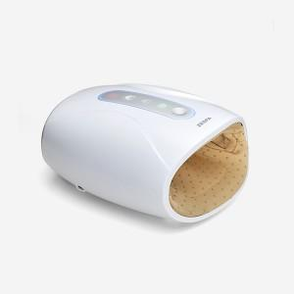

【상세/제작정보】

【인쇄/포장옵션】 | DTF컬러전사 / 포장지포장

【공급단가】 | 수량 | 10~ | 50~ | 100~ | 300~ | 500~
*VAT별도 | 단가 | 47,720원 | 46,580원 | 44,670원 | 43,520원 | 42,380원

【상품 URL】 | https://www.synergygift.co.kr:443/src/goods_detail.php?gdno=41206

